关系图
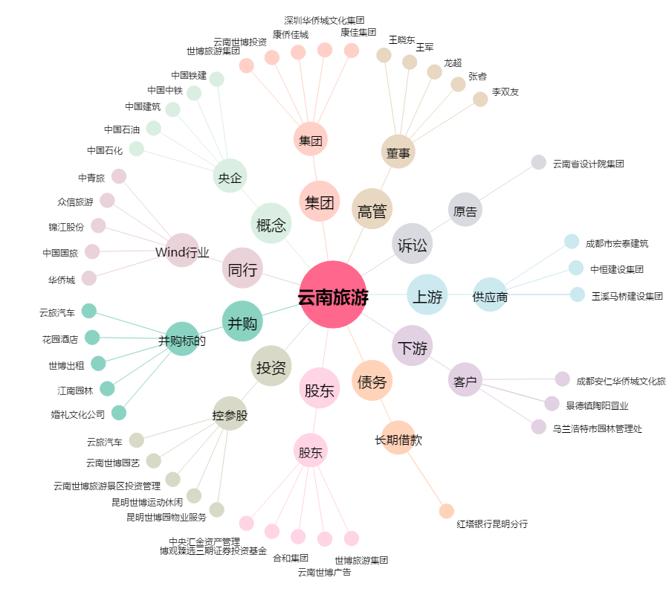
云南旅游[002059.SZ] - 关系概览图

